2. Màn hình
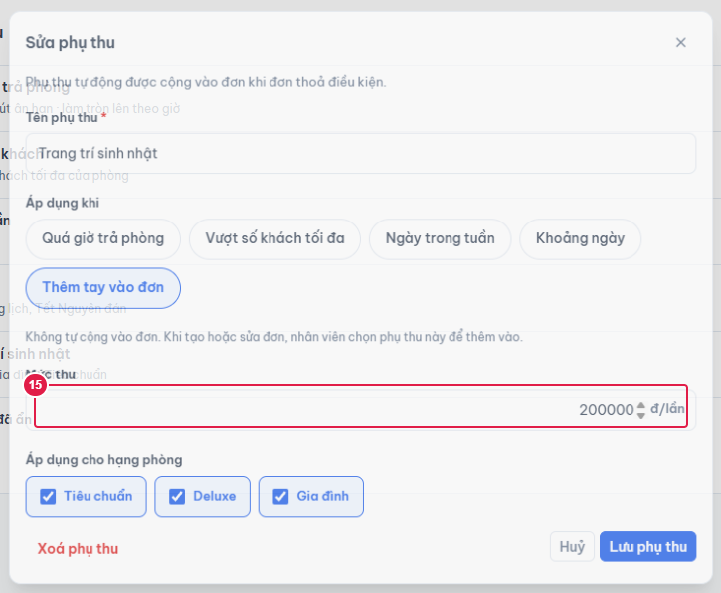
Ảnh 1. Thêm phụ thu (mặc định "Ngày trong tuần"), lưu khi chưa chọn ngày
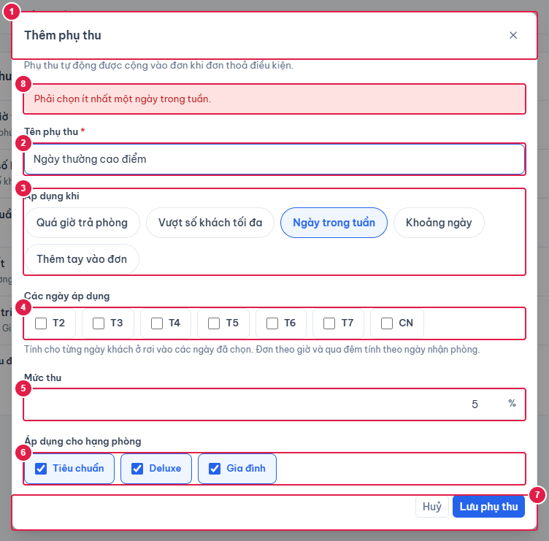

Ảnh 2. Sửa phụ thu "Quá giờ trả phòng"
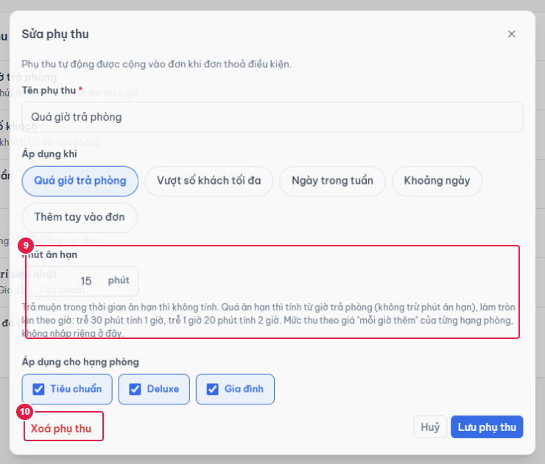

Ảnh 3. Sửa phụ thu "Vượt số khách tối đa"
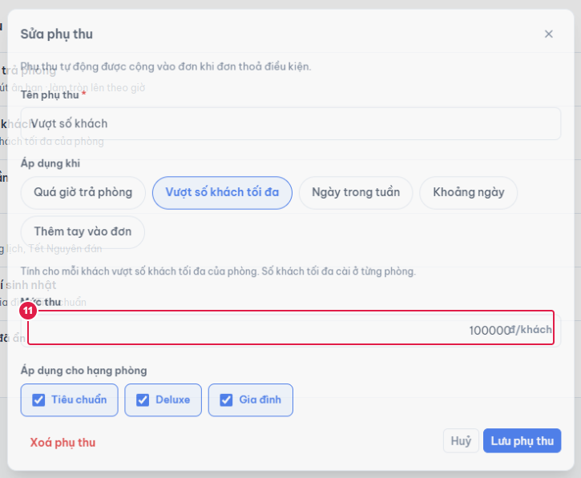

Ảnh 4. Sửa phụ thu "Khoảng ngày"
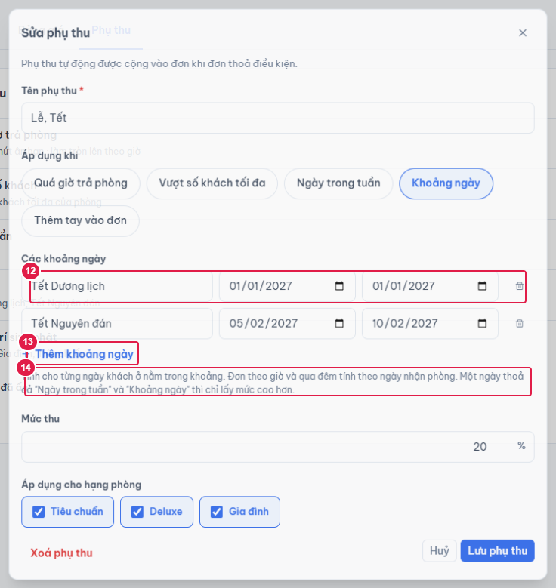

Ảnh 5. Sửa phụ thu "Thêm tay vào đơn"

